corrugato 2026
CALCOLA IL PREZZO DI LISTINO DI IPOGEO |  |  |  |  |  |  | listino 2026
 |  |  | Inserisci il valore negli spazi gialli
 |  |  | il programma calcola il listino in automatico

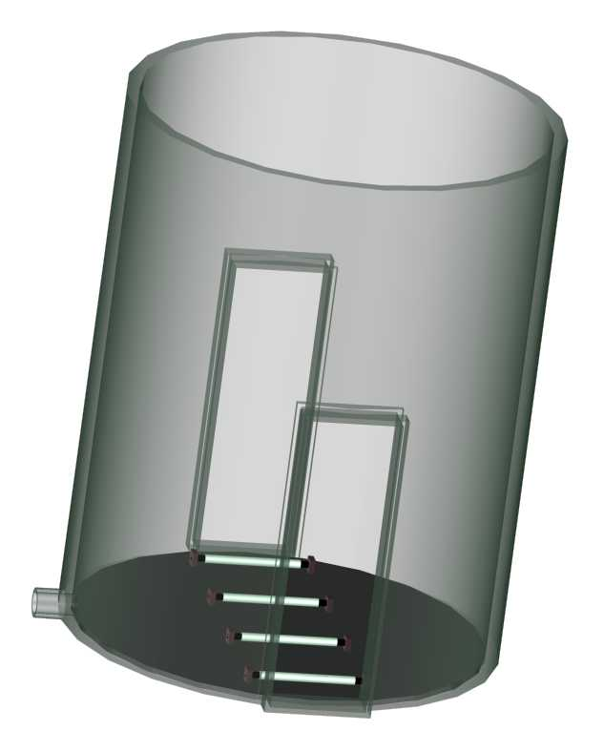
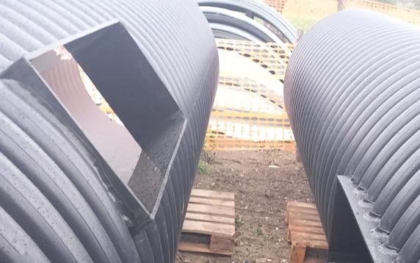
altezza
DIAM. INTERNO POZZETTO |  | CLASSE RESISTENZA
 |  | SN (kN/m2) | LISTINO (euro/m) | altezza (m)
DI800(DE935) |  | 8 | € 402.58 | 5
DI800(DE935) |  |  |  | 0

DI1030(DE1200) |  | 8 | € 691.02 | 0 |  |  | sub-totale
DI1030(DE1200) |  |  |  | 0 |  |  | € 2,012.90

 |  | attacco tubazione
 |  | di scarico

fondo in PE Sp.20mm
DIAM.INTERNO POZZETTO | LISTINO (euro/pz) | scrivi
DI800(DE935) | € 715.00 | 0 |  |  |  |  | sub-totale
DI1030(DE1200) | € 1,250.00 | 1 |  |  |  |  | € 1,250.00

fessura (indicare altezza e larghezza della fessura) |  |  | LE FESSURE VANNO RIVESTITE CON LA LASTRA DA 10mm
 | LISTINO (euro/pz) | scrivi | e DEVONO AVERE LA MISURA 1050 X 350 (50mm in +) comunque |  |  |  | sub-totale
 | € 375.00 | 2 | è da verificare e farla indicare su ogni ordine |  |  |  | € 750.00

attacco tubazione di scarico (specificare il tipo di tubazione)
De mm | LISTINO (euro/pz) | scrivi
160 | € 105.00 | 0
200 | € 155.00 | 0 |  |  |  |  | sub-totale
250 | € 195.00 | 1
315 | € 265.00 | 0 |  |  |  |  | € 195.00

Coperchio asportabile in PE Sp. 20mm
DIAM.INTERNO POZZETTO | LISTINO (euro/pz) | scrivi
DI800(DE935) | € 726.00 | 1 |  |  |  |  | sub-totale
DI1030(DE1200) | € 1,458.60 | 0 |  |  |  |  | € 726.00

scaletta in PE saldata al pozzetto
 | LISTINO (euro/m) | scrivi altezza scala (metri) |  |  |  |  | sub-totale
 | € 180.00 | 0 |  |  |  |  | € -

riduzione tronco conica DE 1200
 | LISTINO (euro/pz) | pezzi |  |  |  |  | sub-totale
 | € 712.80 | 0 |  |  |  |  | € -

guarnizione per DE 1.200
 | LISTINO (euro/pz) | pezzi |  |  |  |  | sub-totale
 | € 374.14 | 0 |  |  |  |  | € -

 |  |  |  | PREZZO TOTALE LISTINO POZZETTO |  |  | € 4,933.90
 |  |  |  | (con gli accessori selezionati)
Validità dei prezzi: | ????????

DRENOTER SRLS |  |  |  | SCONTO | 20%
PADOVA | 049/8979925 TEL
 | 049/8973411 FAX |  |  |  |  | PREZZO SCONTATO RESO CANTIERE (isole escluse) | € 3,947
 | www.drenoter.it
 | info@drenoter.it

